記入例 【様式２－２】
 |  |  | 2026年7月版
 |  |  | 様式２－２
給与水準確認書
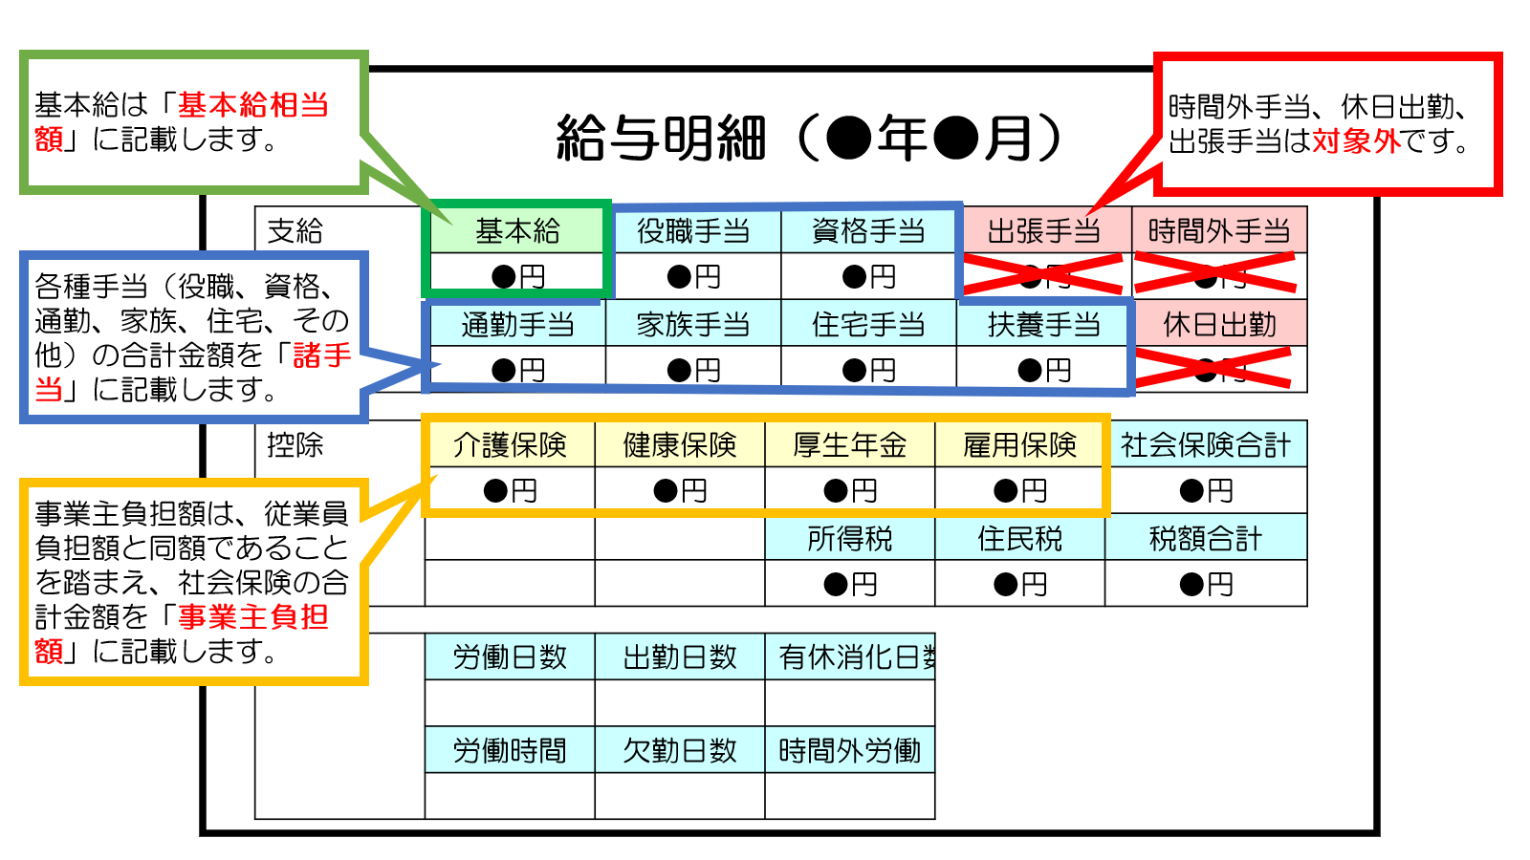
担当分野： | ●●
氏名： | 国際 太郎
申請格付 | 3

 | 前月 | 前々月 | 前々々月
基本給相当額（注１） | ¥800,000 | ¥800,000 | ¥800,000
諸手当（注２） | ¥146,800 | ¥146,800 | ¥146,800
事業主負担額（注３） | ¥115,861 | ¥115,861 | ¥115,861
その他（注４）
合計額 | ¥1,062,661 | ¥1,062,661 | ¥1,062,661

対象給与額（注５） | ¥1,062,661
直接人件費（注６） | ¥1,024,000
格付の判定 | 認定可

備考：

（注１）給与明細等における基本給を記入しててください。
（注２）給与明細等における手当（役職手当、資格手当、通勤手当、家族手当、扶養手当等）の合計額を記入してください。ただし、時間外手当、休日出勤、出張手当は含めないでください。
（注３）健康保険、雇用保険、厚生年金、介護保険等、事業主負担額の合計額を記入してください。
（注４）給与明細書に記載の対象給与額だけでは直接人件費に達しないものの、前年の賞与の合計金額を12で除した金額、時間外手当（割増賃金を除く）、社会保険以外の事業主負担額（退職金積立等）の合計を加算することで、直接人件費に達する場合には、これらを合計額に加算することを認めます。その場合には、「その他」に、これらの合計額を記載し備考欄にその内訳を記載し、給与明細書に加えて、前年度の全ての賞与明細書、時間外手当の内訳（割増賃金以外の時間外手当を示すもの）、社会保険以外の事業主負担の支払を証するものを追加で添付してください）。
（注５）前月、前々月、前々々月の合計額のうち最小額が表示されます。
（注６）経理処理ガイドラインを参照し、公示年度の該当する格付の直接人件費を記入してください。

